상품제안서
크리스탈월드시계 기념패 170A | 상품코드: S17599

 |  |  |  |  |  | 02-713-8555 | www.synergygift.co.kr
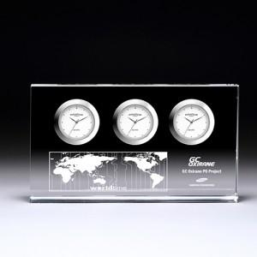

【상세/제작정보】 | 실크인쇄 2도부터 추가 2만원입니다

【인쇄/포장옵션】 | 실크 / 포장지포장

【공급단가】 | 수량 | 50~ | 300~ | 1,000~ | 2,000~
*VAT별도 | 단가 | 60,750원 | 58,500원 | 56,250원 | 54,000원

【상품 URL】 | https://www.synergygift.co.kr:443/src/goods_detail.php?gdno=7681

